Schaubild A6.2-1
Schaubild A6.2-1: Anteile der Sektoren am Ausbildungsgeschehen in den Bundesländern 2014 (100%= alle Anfänger/-innen im Ausbildungsgeschehen)

Sektor "Berufsausbildung" |  |  | Sektor "Integration in Berufsausbildung (Übergangsbereich)"
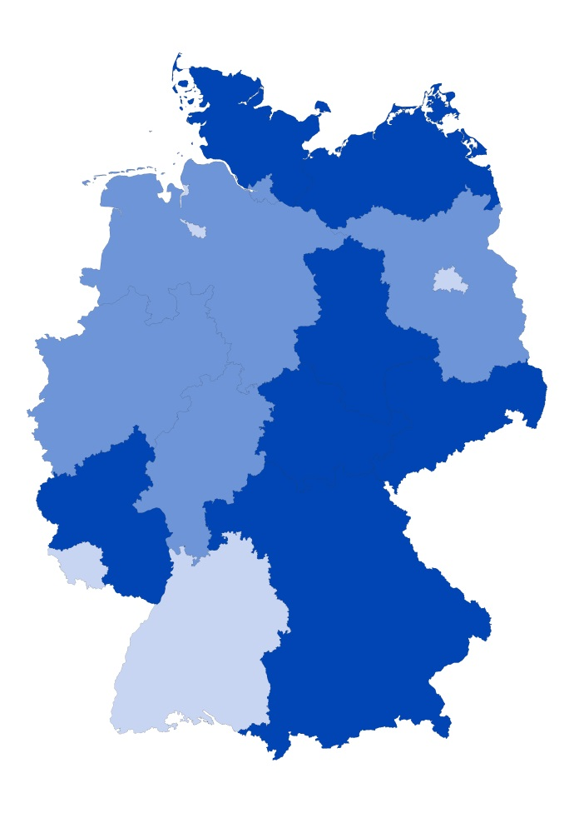
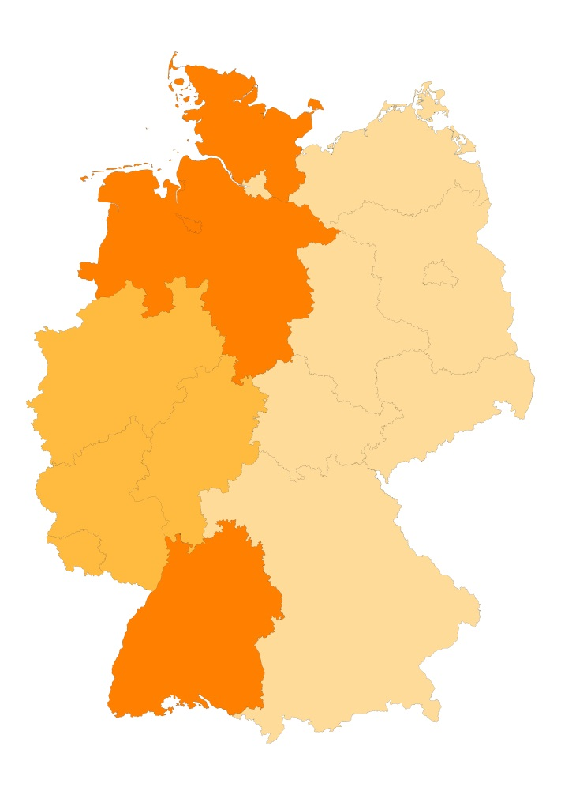

Legende: |  |  |  | Legende:
Unter Durchschnitt | bis 33,3% | A |  | Unter Durchschnitt | bis 10,5% | A
Durchschnitt | 33,4% - 37,7% | B |  | Durchschnitt | 10,6% - 15,0% | B
Über Durchschnitt | ab 37,8% | C |  | Über Durchschnitt | ab 15,1% | C
Quelle: "Schnellmeldung Integrierte Ausbildungsberichterstattung" auf Basis der Daten der statistischen Ämter des Bundes und der Länder sowie der Bundesagentur für Arbeit, Datenstand: 05.03.2015; Darstellung des Bundesinstituts für Berufsbildung

